Feuille 1
PAGE 1 | PAGE 1 | PAGE 1
Référence | Original | Amélioré
GT metrics
Lighthouse | 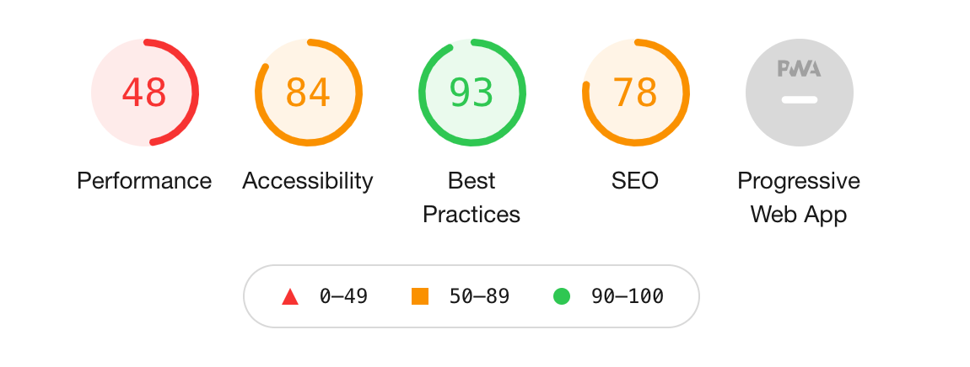 | 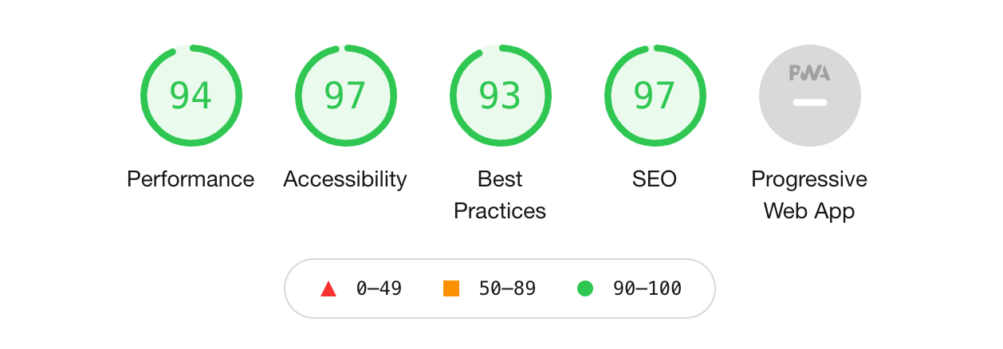
Wave | 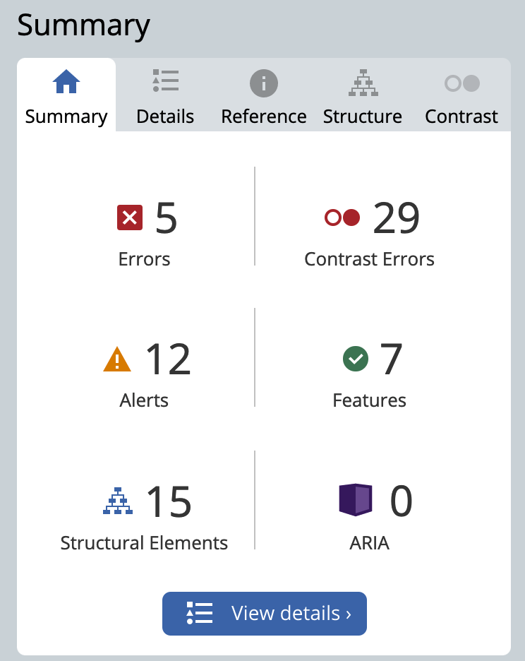 | 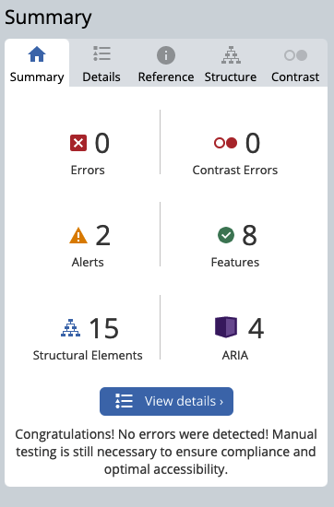
Heading Maps |  | 
W3C Validator

PAGE 2 | PAGE 2 | PAGE 2
Référence | Original | Amélioré
GT metrics
Lighthouse | 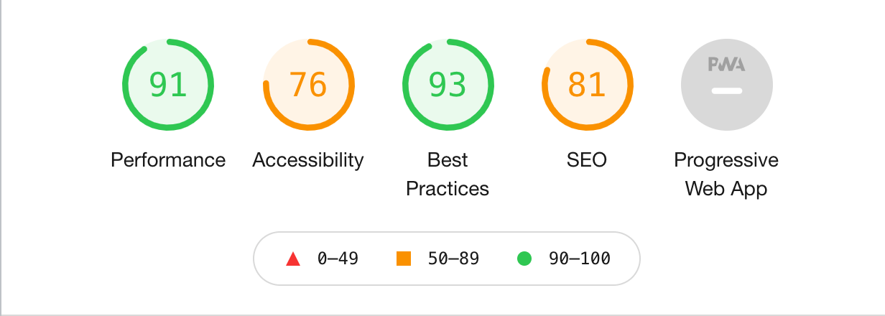 | 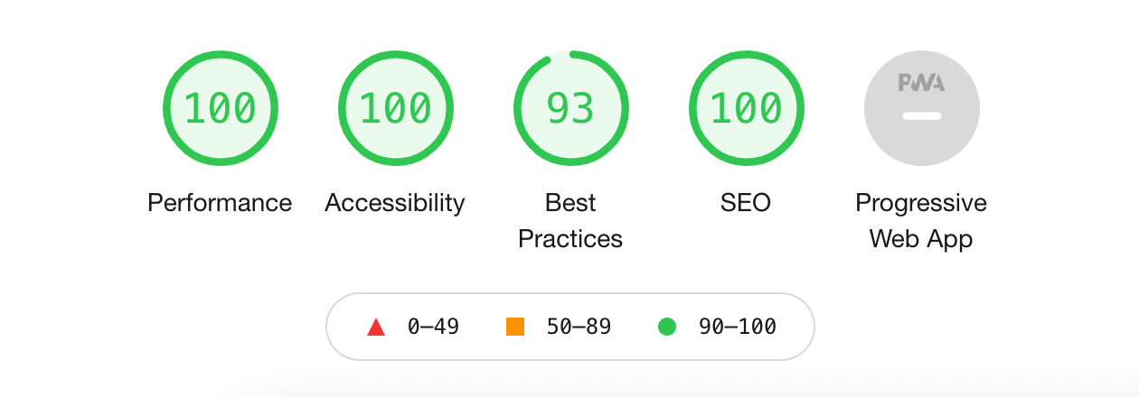
Wave | 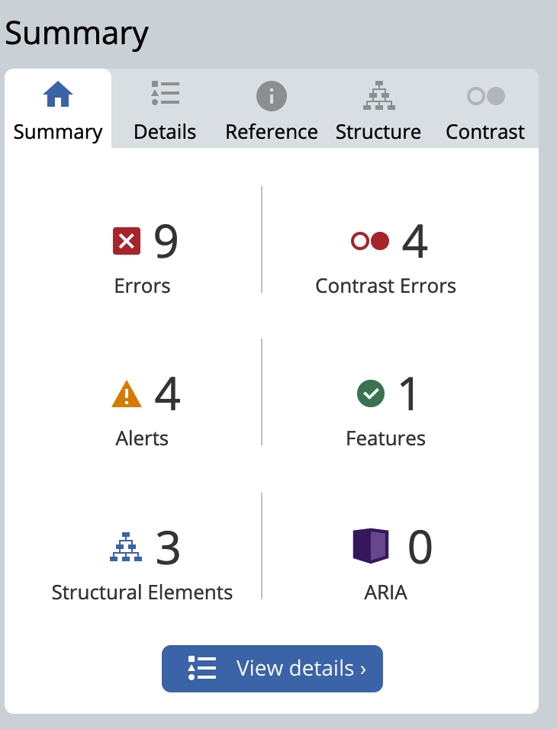 | 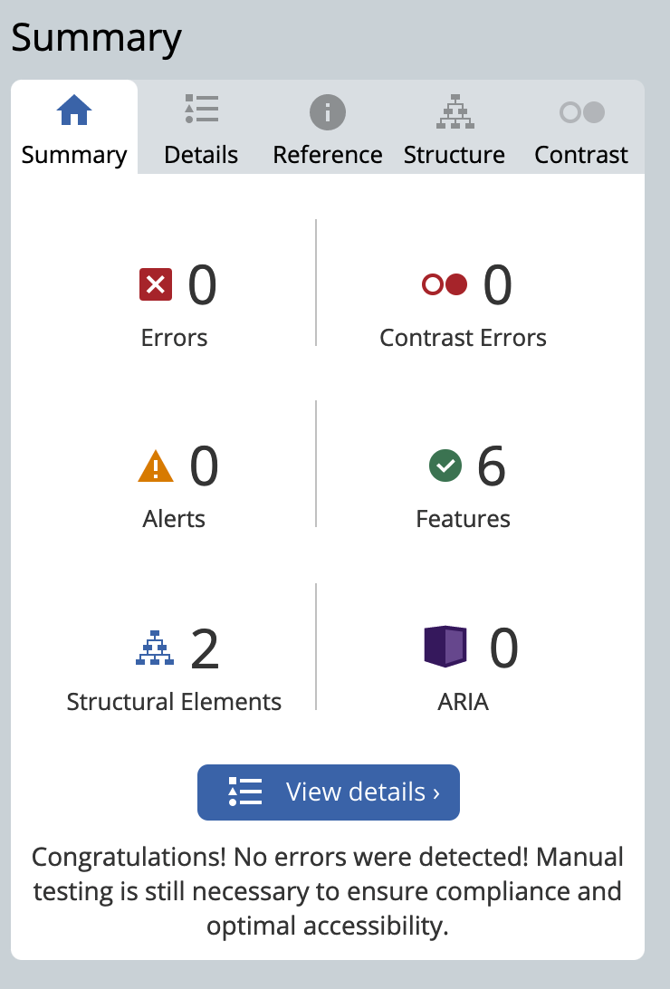
W3C Validator | 